상품제안서
[카카오프렌즈] 춘식이 젤펜 (1.0mm) | 상품코드: F23181

 |  |  |  |  |  |  | 02-412-0044 | www.easy1.co.kr
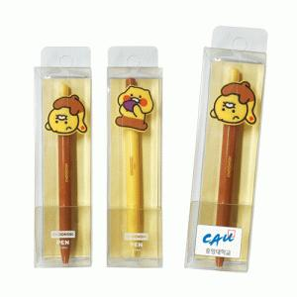

【상세/제작정보】 | 귀여운 춘식이 볼펜~

【인쇄/포장옵션】 | 스티커 / 포장불가능

【공급단가】 | 수량 | 100~ | 300~ | 500~ | 1,000~ | 3,000~
*VAT별도 | 단가 | 2,930원 | 2,890원 | 2,820원 | 2,740원 | 2,700원

【상품 URL】 | http://www.easy1.co.kr/src/goods_detail.php?gdno=23181

